Sheet1
1. Frameの高さはいくらですか？

→フレームの高さは表示させる画面によります。
フレームの高さの指定は描画と映像取込みで異なります。
■描画の場合
描画の場合はAPIで直接フレームの高さを指定することはありません。
define_frame()では、描画や映像取込みを行う各フレームが「どこ(どのアドレス)から始まるか」を定義しています。
そのため、define_frame()でフレームを定義する時に「横幅[pixel]×高さ[line]×ビット深度[bit/pixel]」分以上離れたアドレスをフレームごとに指定します。
そしてdefine_frame()で定義したフレームに絵を描いた後に
フレームを用意する
メモリ領域(RAM)
frame1 address
frame2 address
ここを
横幅[pixel]×高さ[line]×ビット深度[bit/pixel]
分以上離してdefine_frame()でフレーム定義
→frame1 addressとframe2 addressの間に
フレームの高さ分の描画領域が
確保される
フレームの高さは液晶パネルの画面の高さと
同じにすることもありますし、
RAMのサイズが小さい場合は
画面の高さより小さく設定して
後でレイヤに表示させる際に拡大表示させることもあります。
(通常は液晶パネルの画面の高さと同じにすることが多いです)
dsp_sublayer_win()でフレームに描画した絵からどの程度切り出して液晶パネルに表示させるかを
表示する画面の高さに合わせて設定します。
(ここで描画したフレームから画面に表示させる高さを設定します)
■映像取込みの場合
映像取込みの場合はdefine_frame()で映像を取り込むメモリ領域の先頭アドレスを指定したあとに
vi_set_cap_mem_bank()で高さを設定します。

サンプルソース(2D描画ダブルバッファ)のHEIGHTの値については
別のソースコード(pf_frmdef.h)でHEIGHTの値を定義しており
その値でフレームごとのアドレスを算出しているかと思います。

2. 描画座標系：任意のFrameのサイズにX方向、 Y方向はいつも-16.384 -> 16.383ですか？
API関数をコールするとき、X,Y は負数場合はありますか？

→負の座標を指定することもあります。
例えば始点に負の座標を指定してdrw_prect()で四角を描くとこのようになります。

(-X, -Y)

ここだけフレームの中に入る
(図はオフセット=0の場合)

3. [3.2.3.4 ピクセルフォーマット]に、拡張する場合はいつですか？

→Gerdaの中で処理を行う際に各ピクセルフォーマットを一度ARGB8888に拡張しています。
Gerdaを使う人が拡張を行わなければいけない、ということではありませんので、あまり意識しなくても大丈夫かと思います。
ただ、拡張の仕方を知っておくと別の場所で応用がきくので、理解しておくといいかもしれません。

4. drw_rect と drw_clear はどこちがいますか？私にとって、drw_rectは矩形を描画しますが塗りつぶしません。

drw_rect drw_clear

→どちらも単色で塗りつぶした四角形を描画しますが、drw_clear()の方が描画する速度が速いです。
そのためdrw_clear()はフレームに描画をする前にフレーム全体を1色で塗りつぶす(クリアする)用途によく使います。
その一方で、drw_clear()では半透明の四角形などは描画できないため
そのような四角形を描画したい場合はdrw_rect()を使用します。

5. [3.3.2.2 dsp_sscpll_init]と[3.3.2.3 dsp_sync_mode]: わかりません。

→すみません。このAPI関数については私もよく分からないので問い合わせます。
今回のプロジェクトではすぐに使うAPI関数ではありませんので、分からなければ一旦保留にしておいてください。

6. [3.3.2.11 dsp_layer_cutoff]：どうして内部バスがRGB888で8ビットのため-256～255の範囲で設定可能ですか？-128 -> 127 じゃありませんか？

→すみません。この件については私も分からないので問い合わせます。
ひとまず「レイヤによって設定値の範囲が決まっている」ということを把握しておいてください。

7. define_frame()関数のフレームと表3.4のPixelフォーマットとどうして違いますか？
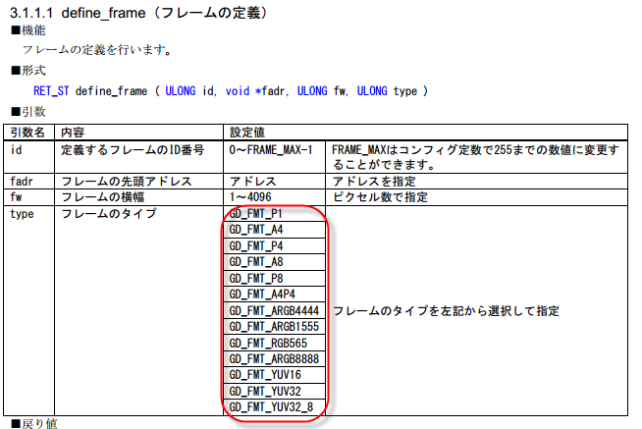

→すみません。この件については私も分からないので問い合わせます。
ひとまず「フレームタイプとしてこれらの項目が設定できる」ということを把握しておいてください。

8. drw_set_palette() とdsp_set_palette() いつ使いますか？

→ソースパレット(使用する色だけ集めたデータ)から色を選んでP4, P8, A4P4型式のソースを描画したり
ソースパレットから色を選んで描画したものを表示する場合に使用します。
(色を選ぶ先のパレットを設定するのに使用します)
今回のプロジェクトでは恐らくソースパレットから色を選んで描画することはありませんので
「こんな機能もあるんだ」と思っておいてください。

9. drw_set_source() とdrw_set_dsource() はどこ違いますか？

→drw_set_source()はテクスチャ描画時に「フレーム(RAM上に描いた絵)」を参照する場合に使用します。
drw_set_dsource()はテクスチャ描画時に「画像データ」を参照する場合に使用します。

